Plan1
DADOS TÉCNICOS |  |  |  |  |  | INFORMAÇÕES
PRIMEIROS PASSOS- MASHA E O URSO
Ref: | Descrição | Tam. | Cores | Setas | Imagem | Fotografar Também | Lookbook Cor | Correções
88000 | Conjunto Moletom Penteado e Molecotton | 01-02-03. | 1- Tule e Hibiscus | Aplique Orelinhas | 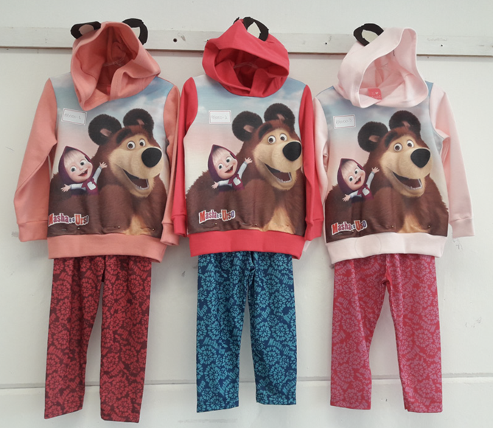 | ________ | 1- Tule e Hibiscus
 |  |  | 2- Super Pink e Magic
 |  |  | 3- Angel e Rosa
88001 | Blusa Meia Malha Penteada | 01-02-03. | 1- Branco |  | 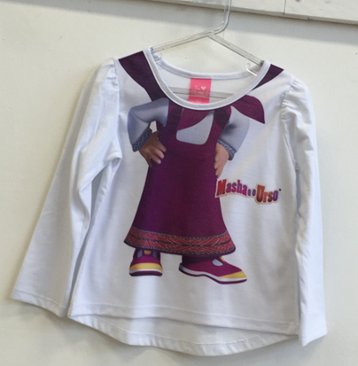 | ________ | 1- Branco

88002 | Blusa Meia Malha Penteada | 01-02-03. | 1- Branco |  | 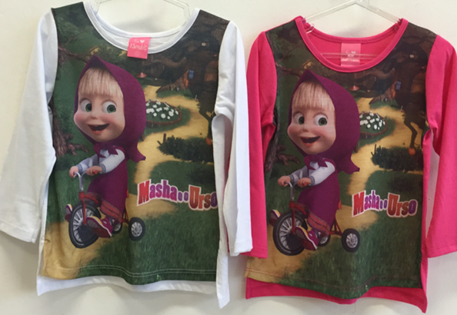 | ________ | 1- Branco
 |  |  | 2- Super Pink

88003 | Blusa Meia Malha Penteada | 01-02-03. | 1- Angel |  |  | ________ | 1- Angel | Acertar tonalidades
 |  |  | 2- Off white

88004 | Blusa Meia Malha Penteada | 01-02-03. | 1- Rosa |  |  | ________ | 1- Rosa | Acertar tonalidades
 |  |  | 2- Branco

